Stratios gabdark
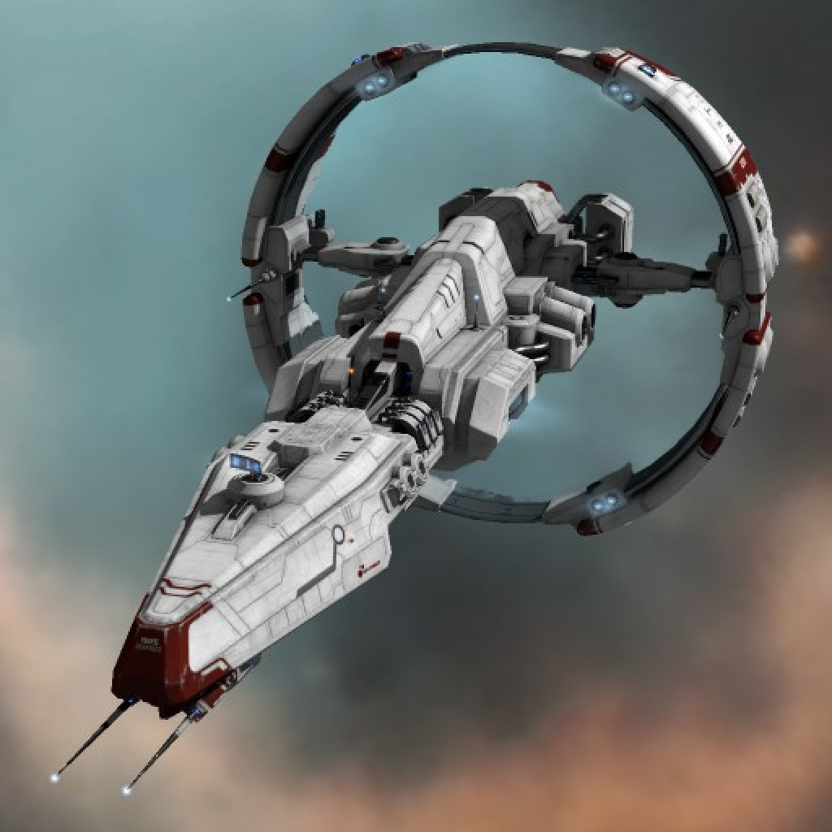
 | Light cruiser | Taille | 3 | Fuel | Deuterium | 90 | % |  | 90 | t |  | 11 | jours
 | Classe : Stratios |  |  |  | MH | 10 | % |  | 10 | t |  | 16 | rounds (eco)
 |  |  |  |  |  |  |  |  |  |  |  | 1 | rounds (burst)
 | CPU | 6 | +3D | CPU | Taille supp | 10 | % |  | 50 | t
 | Sensors | 4 |  | Sensors |  | 1 | % |  | 4 | t
 | Agility | 7 |  | Auxiliary | Thrusters + gyroscope | 3 | % |  | 12 | t
 | Propulsion | 5 | 19 | Engine | MICFAM drive | 5 | TW |  | 50 | t | Fuel
 | Cooling | 5 | 14 |  | Combat (low) | 5 | g | 6 | % MH / round |  | MH | 0.6 | ton / round
 |  |  |  |  | Combat (medium) | 10 | g | 25 | % MH / round |  | MH | 2 | ton / round
 | Armor | 4 |  |  | Combat (high) | 19 | g | 99 | % MH / round |  | MH | 10 | ton / round
 |  |  |  |  | Cruise | 0.19 | g | 10 | % Deuterium / jour |  | D | 8.55 | ton / jour
 |  |  |  |  | Waste heat | 33 | GW
Mass | Actual | 519 | t |  |  |  |  |  |  |  | Operating time (radiators retracted)
 |  |  |  | Radiators | Dusty plasma | 33 | GW |  | 165 | t | 30 | seconds at full power
 | Standard (wet) | 500 | t | Heat sink | Lithium hydride | 1000 | GJ |  | 50 | t | 145 | g-seconds
 | Standard (dry) | 400 | t
 |  |  |  | Structure |  | 10 | % |  | 40 | t | 0 | g / cm² (25% coverage)
Specs | Stratios |  |  | Power |  | 5 | % |  | 20 | t |  | = armure 4
 |  |  |  | Life support | 10 cabines (10-100 crew) | 5 | % |  | 20 | t

Dimensions | Length | 60 | m | Armor |  | 0 | % |  | 0 | t
 | Diameter | 15 | m | Weapons | Civilian laser (range 30 km) | 2 | x |  | 2 | t
 | Volume | 1E+04 | m3 |  | Keel coilgun (L=30m) |  |  |  | 1 | t
 | Surface | 3E+03 | m²
 | Density | 0.05 | t / m3 | Hangar | Repair drone | 10 | x |  | 1 | t
 |  |  |  |  | Laser sail |  |  |  | 3 | t
 |  |  |  |  | Rover |  |  |  | 1 | t
 |  |  |  | Cargo

